Poc. strana
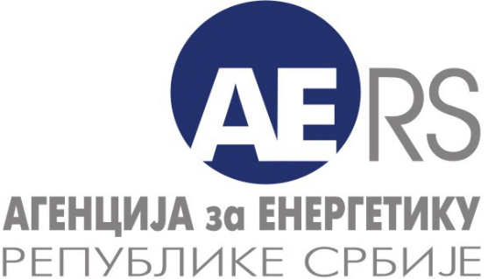
 |  |  | Дистрибуција електричне енергије
 |  |  | Управљање дистрибутивним системом за електричну енергију
 |  |  | Трговина на мало електричном енергијом за потребе тарифних купаца
 |  |  | 3

АГЕНЦИЈА ЗА ЕНЕРГЕТИКУ РЕПУБЛИКЕ СРБИЈЕ

Делатност: | ПРОИЗВОДЊА ЕЛЕКТРИЧНЕ ЕНЕРГИЈЕ УКУПНЕ ОДОБРЕНЕ СНАГЕ ПРИКЉУЧКА ПРЕКО 1 MW
Прикупљање података - производња електричне енергије у хидроелектранама/реверзиблиним хидроелектранама - техничко-енергетски подаци

Назив енергетског субјекта:
Назив електране:
Седиште и адреса:

Година - период извештавања (т): |  | 2015

Особа за контакт:

Подаци за контакт: | * Телефон:

 | * Телефакс:

 | * Електронска пошта:

Датум обраде:

Напомена:
Тражени подаци се уносе у ћелије обојене жутом бојом

За сваку електрану податке унети у посебан фајл.

У табеле које се односе на 2015. годину се уносе остварене вредности за ту годину.

